产品周报汇报版
产品周报汇报版｜产品差异性 / 产品标准化 / AI 赋能

汇报主线：把康比特营养健康主业能力，转成招投标可写、项目可交付、后续可复用的标准产品资产；同时用 AI Native 降低资料、需求、评审和复盘的边际成本。

01 产品差异性 AI营养能力 × 数字技术能力 装进客户采购语言、控标参数、演示证据、验收口径 |  |  | 02 产品标准化 企事业单位 + 学校双路径 项目上线一次，沉淀一套模块、设备清单、部署/验收 SOP |  |  |  |  | 03 AI 赋能 全员转 AI Agent 初见成效 67 skill / 50 workflow / 144 证据 / 57,265 文件索引

01 产品差异性：AI 营养能力和数字技术能力进入招投标
结论先行：差异性不是“我们有 AI、有硬件、有营养”，而是把康比特的 AI 营养与数字设备能力写进采购语言、招投标参数、演示证据和验收口径。

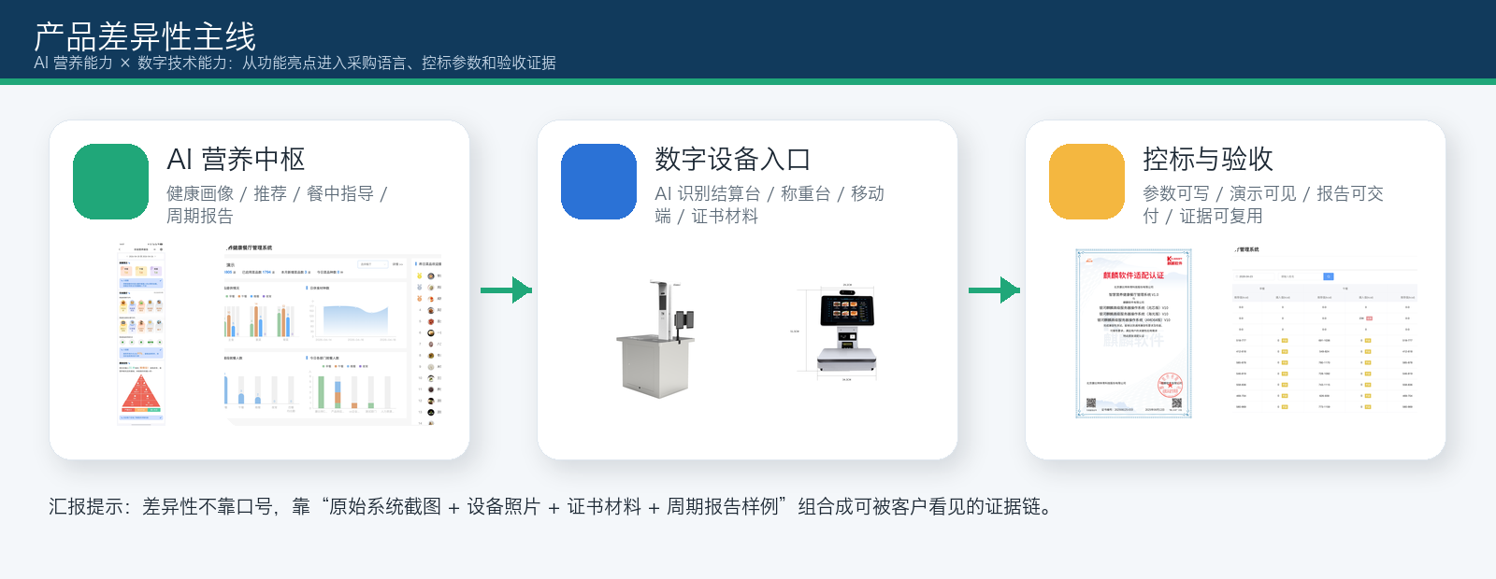
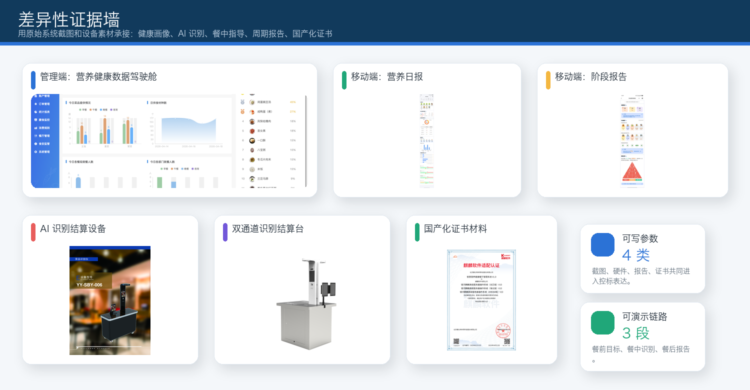

汇报口径（压缩版）
康比特的差异性体现在两类能力：一是 AI 营养能力，把健康画像、个性化推荐、餐中实时指导、周期营养报告、供餐优化和团体健康管理变成团餐业务能力；二是数字技术能力，把体脂秤、食物秤、手环、AI 菜品识别/称重、消费数据和设备接口接到同一条健康团餐数据链路里。周会上重点讲：这两类能力要进入招投标参数和演示证据，而不是停留在功能介绍。

AI 营养能力 |  | 团餐业务价值 |  | 方案/功能对应 |  | 招投标表达 |  |  | 当前证据与边界
健康画像更精准 |  | 采集身高、体重、年龄、健康目标、饮食禁忌、过敏史，并可结合体检、运动、体测数据。 |  | AI 个性化健康饮食 / 营养档案 |  | 支持个人营养档案、体征/运动数据接入、健康目标与推荐联动。 |  |  | 健康画像、个性化推荐、餐中实时指导已有软著/CNAS/测评材料可承接；其余能力继续补证。
个性化营养推荐 |  | AI 自动匹配每日热量、三大营养素、菜品组合与替代方案，覆盖体重管理、慢病禁忌、运动专项。 |  | 智能菜谱推荐 / AI 排菜 |  | 支持按热量、蛋白质、脂肪、碳水等指标筛选、推荐和替换。 |  |  | 转成售前 demo、样例报告和技术参数。
餐中实时指导 |  | 智能称重餐台显示菜品克重、热量、蛋白质/脂肪/碳水，用红黄绿提示边取餐边调整。 |  | 智能称重取餐 / AI 识别结算 |  | 前厅设备端展示菜品、重量、营养、价格、推荐克重和超标提醒。 |  |  | 与 AI 菜品识别秤、智能结算台、消费数据形成现场演示证据。
餐前—餐中—餐后闭环 |  | 餐前设目标，餐中推荐和提示，餐后生成日/周/月/年营养报告与宣教。 |  | 周期性营养报告 / 小程序推送 |  | 支付后自动生成营养分析报告，管理端可看个人与群体趋势。 |  |  | 后续补周期报告样例和验收截图。
供餐反向优化 |  | 分析菜品结构、食材结构、烹调方式、欢迎度、库存和季节因素，帮助食堂优化菜单。 |  | 餐厅供餐优化 / 进销存联动 |  | 根据营养缺口、历史消费、库存状态生成排菜和采购建议。 |  |  | 进入进销存和供给侧证据链。
团体健康管理 |  | 形成部门/团体营养健康报告，为企业职工健康管理提供数据抓手。 |  | 团体营养分析 / 管理驾驶舱 |  | 支持个人与群体营养趋势、达标率、均衡评分和建议。 |  |  | 后续补管理驾驶舱与团体报告。

02 产品标准化：企事业单位照旧 + 学校按政策/竞品/专家访谈重构
结论先行：每个项目都拆成标准产品、配置项、专项定制和可回流资产；企事业单位沿用项目复制路径，学校则按“政策法律法规 + 竞品分析 + 专家访谈/评审”沉淀校园餐监管标准包。

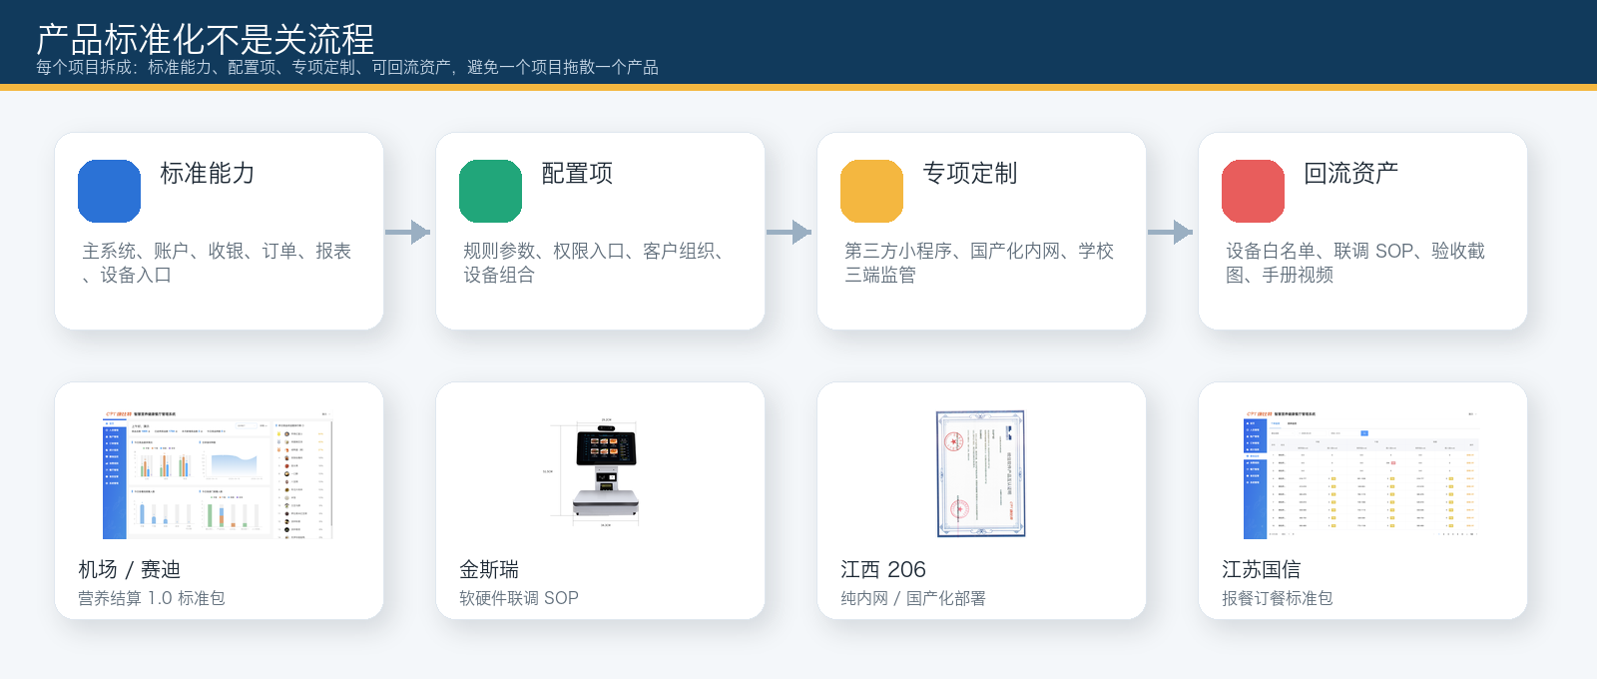
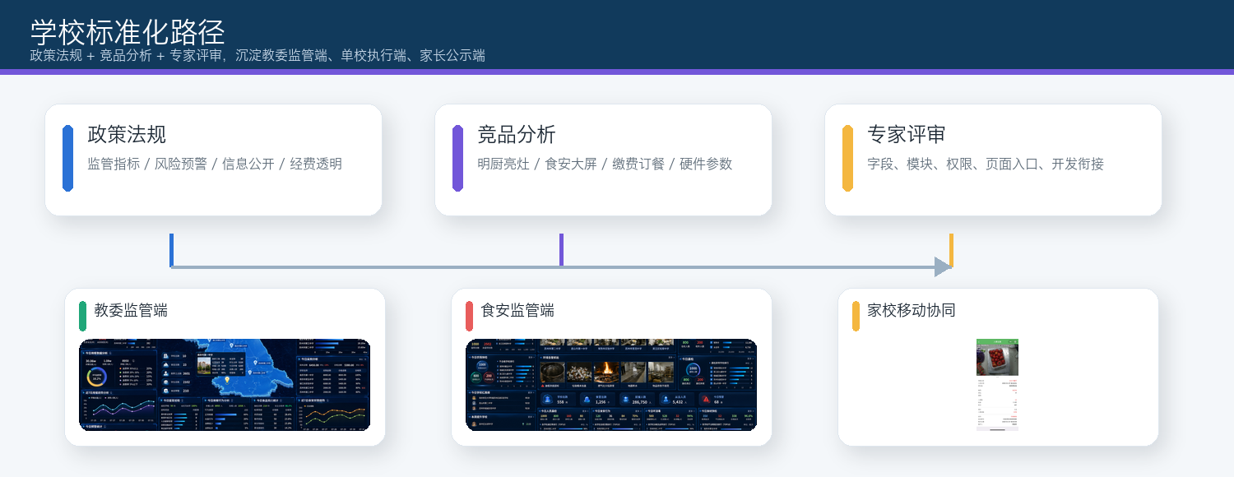

整体思路：项目上线只是验证场，标准化要回答“上线了什么、沉淀了什么、下一次怎么复制”。
统一分类口径：标准能力写进产品包、报价单、演示和交付清单；配置项通过参数模板解决；专项定制单独报价、排期和验收；暂缓/拒绝用于保护标准产品不被项目拖散。边界：当前能证明标准化主线和模块沉淀方向，不能夸大为毛利或交付成本已经下降。

A. 企事业单位 / 国企 / 机关：按项目沉淀标准模块
项目 | 上线/推进内容 |  |  | 沉淀产品模块 |  | 配置/定制边界 |  |  |  | 下一次复制方式
机场 / 赛迪 | 营养结算主系统与主流程落地；人员、账户、充值、补贴、收银、支付、订单、对账、报表和设备入口进入验证。 |  |  | 营养结算主系统、账户/充值、收银结算、订单报表、对账、设备接入。 |  | 线上商城、闸机扣款、授权入口、消费策略、异常订单、客户流程。 |  |  |  | 营养结算 1.0 标准场景包。
金斯瑞 | 大量时间用于软硬件联调联试；前厅/后厨设备进入客户现场，AI 菜品识别秤/识别结算台识别率达到 90% 以上。 |  |  | 前厅收银/点餐/取餐/叫号/AI 识别；后厨食安/留样/晨检；OA、补贴、权限接口。 |  | OA 接口、多园区硬件组合、多档口、取餐码/存餐码、设备稳定性。 |  |  |  | 复杂团餐软硬件联调包：设备白名单 + 点位模板 + 联调 SOP。
江西 206 | 纯内网部署、国产数据库/国产服务器、万里数据库和本地服务跑起来；持续解决网络、服务器、数据库三层问题。 |  |  | 智慧食堂、食安平台、外设消费扣款、内网部署、升级回退。 |  | 国产化环境、网络承载、主从/VIP、现场点位、升级 SQL。 |  |  |  | 信创/纯内网部署 SOP + 高峰排障模板。
江苏国信 | PC/H5 报餐订餐、支付、订单查询、刷脸取餐、第三方小程序接口、H5 免密登录和接口安全。 |  |  | 企业/机关报餐订餐、消费规则、人员管理、报表、系统管理。 |  | 第三方小程序、云端 H5+本地后台、接口加密、ACL/IP 策略。 |  |  |  | 企业/机关/国企报餐订餐标准包。

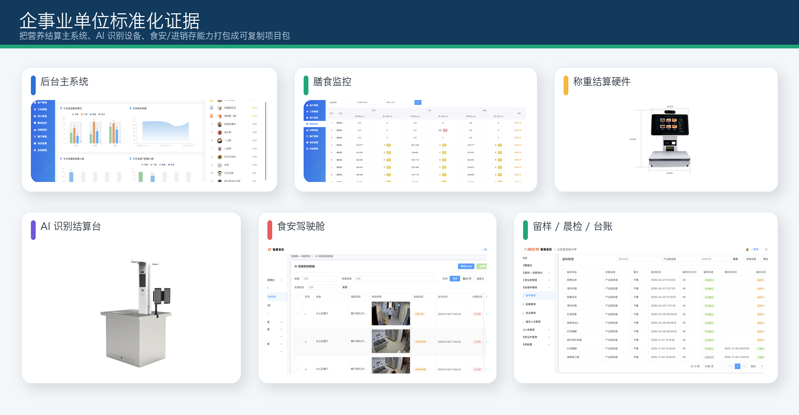
 |  |  |  |  | 企事业单位标准化要点

 |  |  |  |  | 样板 |  | 产品化表达
 |  |  |  |  | 机场/赛迪 |  | 主系统 + 主流程完成，具备营养结算 1.0 标准包抽象条件。
 |  |  |  |  | 金斯瑞 |  | 前厅加入 AI 菜品识别秤/识别结算台，后厨食安设备进入客户现场联调，形成设备清单与联调 SOP。
 |  |  |  |  | 206 |  | 把问题拆成网络、服务器、数据库三层，形成纯内网/国产化部署和排障路径。

B. 学校 / 教委 / 校园餐：政策法规 + 竞品分析 + 专家访谈，形成三端监管标准包
学校不是把企事业单位食堂系统简单搬过去。学校场景的主线要从合规治理进入：政策法律法规定义“必须管什么”，竞品分析定义“别人已经有什么、我们差异在哪里”，专家访谈/产品评审定义“字段、模块、权限、入口怎么收敛到可开发”。本周材料显示，教委端已从单点大屏升级为教委监管端、单校执行端、家长公示端的三端平台型方案；荣海小学缴费上线、手册视频与异常流程可作为学校缴费标准交付包样本。

输入来源 |  | 关键依据 / 已有材料 |  |  | 转化成产品标准化落点 |  |  |  | 形成的标准包/模块
政策法律法规 |  | 《食品安全法》《学校食品安全与营养健康管理规定》《中小学校园食品安全和膳食经费管理工作指引》：强调集中用餐、全程监控、采购验收、贮存加工、留样、信息公开、膳食经费管理等。 |  |  | 把政策口径拆成监管指标、流程任务、风险预警、整改闭环、公开公示、经费/账单透明。 |  |  |  | 教委监管端 / 单校执行端 / 家长公示端；食安监管、明厨亮灶、留样晨检、供应商追溯、风险驾驶舱。
竞品分析 |  | 材料中已形成学校版/教委端政策分析、竞品拆解、能力地图、PRD、原型、硬件资料；另有硬件竞品分析表。 |  |  | 竞品多讲明厨亮灶、食安大屏、缴费订餐和硬件参数；康比特要把营养健康、三端协同、食安+进销存+硬件数据入口作为控标差异。 |  |  |  | 校园餐监管控标项、硬件白名单、食安设备接入清单、学校版方案页。
专家访谈 / 评审 |  | 本周完成教委 PC 端功能设计评审；持续推进学校版产品评审、教委食安会议；已输出业务流程、评审版 PRD、8 个模块细化 PRD、原型及评审材料。 |  |  | 把专家和客户输入收敛为字段、模块层级、权限、页面入口、开发衔接清单，避免停留在方案材料。 |  |  |  | 8 个模块 PRD、三端原型、开发衔接清单、评审结论、宣传素材。
项目验证 |  | 荣海小学缴费功能完成测试验收并上线；补充冲正消费记录、上线公告、PC/移动端操作手册和演示视频。 |  |  | 学校交付不能只讲功能上线，要沉淀账单、缴费、异常流程、手册视频、培训和验收截图。 |  |  |  | 学校缴费与账单标准交付包；可作为后续学校类项目复制储备。

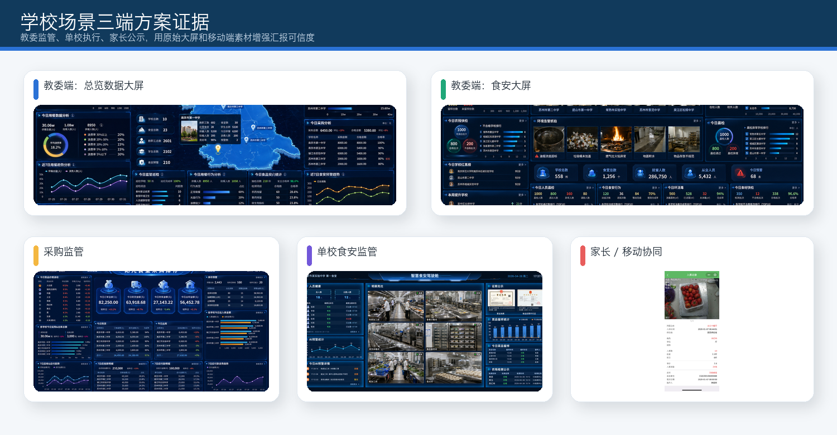
 |  |  |  |  | 学校标准化：下周建议拍板

 |  |  |  |  | 动作 |  |  | 输出物
 |  |  |  |  | 教委端产品边界收敛 |  |  | 明确教委监管端、单校执行端、家长公示端字段、模块、权限和页面入口。
 |  |  |  |  | 政策/竞品/专家访谈沉淀为标准材料 |  |  | 形成“政策依据 + 竞品对标 + 专家评审 + PRD/原型 + 硬件文档 + 宣传素材”资产包。
 |  |  |  |  | 荣海小学作为学校缴费样板 |  |  | 补齐验收截图、稳定运行证据、手册视频和异常处理闭环。
 |  |  |  |  | 校园食安硬件先验证再接口开发 |  |  | 晨检、留样、传感器、摄像头、食安大屏等进入设备白名单与验证门槛。

03 AI 赋能：全员转 AI Agent，形成 IPO 协作底座
结论先行：三月份开始推动的全员转 AI Agent，不是“大家都会问 AI”，而是把需求、资料、任务、代码、测试、交付和复盘统一纳入 IPO 信息流；让信息先结构化、Agent 参与执行验证、人负责评审决策，最终沉淀为 AI 能读懂、人能复查、下次能复用的组织资产。


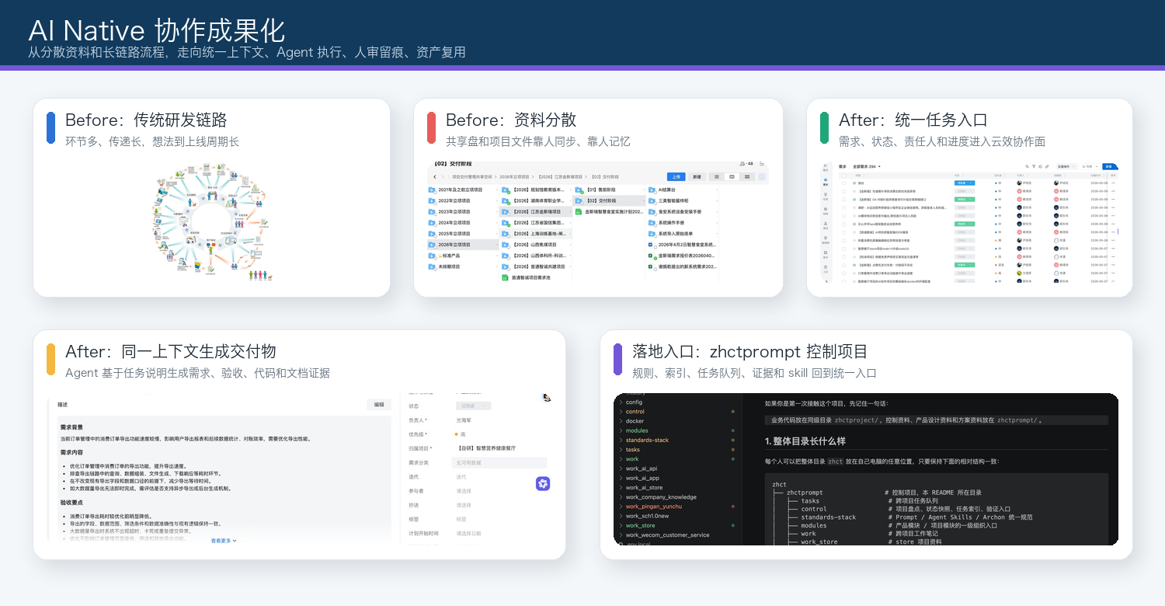

AI Native 的真实含义：从个人提效工具，升级为组织协作底座
这部分要表达的重点，是产品开发部协作方式正在被重构。真正消耗团队效率的，不只是 coding 或写方案，而是方向反复变化、信息在角色之间传递失真、上下文反复补齐、评审和交接靠个人经验。AI Native 的做法，是把客户资料、会议纪要、云效任务、微盘文件和代码问题先变成可追踪事实源；再由 Agent 读取上下文、判断任务类型、调用 skill 和 workflow，按固定流程执行；最后留下代码、文档、索引、HTML、测试记录、任务证据、手册、复盘和可复用规则。当前 67 个 skill、50 个流程类资产、144 条任务证据、144 个 HTML 页面、57,265 条文件索引、6,318 条文档索引、55 个来源索引和 83 份工作总结，证明的不是“AI 很热闹”，而是团队知识资产、技能资产、流程资产、证据资产和治理资产正在成型。

IPO 阶段 |  | 现在怎么做 |  |  | 量化支撑 |  |  |  | 下一步补证
Input |  | 客户资料、会议纪要、云效任务、微盘文件、代码问题等先进入来源索引、任务契约和项目入口，变成可追踪事实源。 |  |  | 57,265 文件索引；6,318 文档索引；55 来源索引。 |  |  |  | 补人工查找耗时 vs 索引定位耗时，证明资料检索提效。
Process |  | Agent 基于同一上下文判断任务类型，调用 skill/workflow，按 DEFINE、PLAN、BUILD、VERIFY、REVIEW、SHIP 执行；人保留评审与决策。 |  |  | 67 个 skill；50 个 workflow/流程类资产；已进入需求澄清、资料检索、方案、开发、验证、手册复盘等流程。 |  |  |  | 补需求分析、评审准备、交接恢复的原耗时/AI 后耗时。
Output |  | 每次任务必须留下别人能看懂、能接手、能复用的 Markdown、HTML、CSV、任务索引、测试记录、截图、手册、复盘和规则。 |  |  | 144 个 HTML 页面；144 条任务证据；83 份工作总结。 |  |  |  | 补被复用的任务清单和客户/内部验收证据。
Reuse |  | 下一次同类任务从已有上下文、模板、验证规则和微盘索引启动，减少重新查资料、重新问人、重新建立判断标准。 |  |  | 复用次数、原耗时/新耗时待补。 |  |  |  | 优先沉淀需求沟通、需求分析、销售方案生成、评审验证 skill。

来源与边界
类型 |  | 内容
资料来源 |  | 本次第三部分重写新增真源：/Users/jack/Downloads/Telegram Lite/周报素材/AI_Native_协作成果化周报材料.docx；同时参考产品差异性、产品标准化、学校方案、周报素材等既有来源。
学校政策参考 |  | 食品安全法：https://flk.npc.gov.cn/detail?id=7b5a76d0461745a08d3f964916b87ef3&title=%E4%B8%AD%E5%8D%8E%E4%BA%BA%E6%B0%91%E5%85%B1%E5%92%8C%E5%9B%BD%E9%A3%9F%E5%93%81%E5%AE%89%E5%85%A8%E6%B3%95
学校政策参考 |  | 学校食品安全与营养健康管理规定：https://www.moe.gov.cn/jyb_xwfb/gzdt_gzdt/s5987/201903/t20190321_374580.html
学校政策参考 |  | 中小学校园食品安全和膳食经费管理工作指引（教育部公报索引）：https://hudong.moe.gov.cn/jyb_xxgk/gk_gbgg/moe_0/2024/gb06/gb06_zh/
边界 |  | 本表可证明产品差异性、标准化路径和 AI Native 阶段成果已经形成。AI Native 部分可证明资产沉淀和协作底座初步成型；暂不写成已验证效率百分比、毛利提升或交付成本下降，后续需补原耗时、AI 后耗时、复用次数和客户验收证据。

